CHARGEMENT EXISTANT
CHARGEMENT EXISTANT

Nous effectuons les notes de calcul suivant les renseignements transmis par vos soins, nous ne pouvons affirmer si les éléments dans nos archives sont toujours en place sur le pylône. Il est de votre responsabilité de vérifier et de nous indiquer de manière exhaustive le chargement à prendre en compte sur une fiche de renseignement réalisée à l’issu d’une visite technique du pylône à recalculer.

Les cellules sur fond bleu sont à renseigner obligatoirement

Indiquer les chargements existants

N° | Opérateur | Situation du chargement | Quantité | Désignation | Référence | Hauteur | Largeur | Profondeur | Diametre | Poids | Niveau HMA | Dépointage | Azimut |  | Cables
 | ex. MUTU, BYTEL, FMB, |  |  |  | ex. AIR3226, RRU 5516, |  |  |  | ex. FH Ø en mm = 600 |  |  |  |  | Nombre | type de cable | Ø | Int | Ext
 |  |  |  |  |  |  |  |  |  |  |  |  |  |  |  | ex.7/8"
 | HIVORY |  |  |  | TMA 800/900, 30/60/70/90 | (mm) | (mm) | (mm) | (Ømm) | (kg) | (m) | (°) | (°) | (unit) |  | (en pouces")
1
2
3
4
5
6
7
8
9
10
11
12
13
…

 | Indiquer les paliers existants

N° |  | Palier | Niv. Installé
 | Travail | Repos | (m)
1
2
3
4
5
6
7

PROJET 1
CHARGEMENT DU PYLONE PROJET N°1

Nous effectuons les notes de calcul suivant les renseignements transmis par vos soins, nous ne pouvons affirmer si les éléments dans nos archives sont toujours en place sur le pylône. Il est de votre responsabilité de vérifier et de nous indiquer de manière exhaustive le chargement à prendre en compte sur une fiche de renseignement réalisée à l’issu d’une visite technique du pylône à recalculer.

Les cellules sur fond bleu sont à renseigner obligatoirement

Indiquer les chargements de votre projet

N° | Opérateur | Situation du chargement | Quantité | Désignation | Référence | Hauteur | Largeur | Profondeur | Diametre | Poids | Niveau HMA | Dépointage | Azimut |  | Cables
 | ex. MUTU, BYTEL, FMB, |  |  |  | ex. AIR3226, RRU 5516, |  |  |  | ex. FH Ø en mm = 600 |  |  |  |  | Nombre | type de cable | Ø | Int | Ext
 |  |  |  |  |  |  |  |  |  |  |  |  |  |  |  | ex.7/8"
 | HIVORY |  |  |  | TMA 800/900, 30/60/70/90 | (mm) | (mm) | (mm) | (Ømm) | (kg) | (m) | (°) | (°) | (unit) |  | (en pouces")
1
2
3
4
5
6
7
8
9
10
11
12
13
…

 | Indiquer les paliers de votre projet

N° |  | Palier | Niv. Installé
 | Travail | Repos | (m)
1
2
3
4
5
6
7

 | Indiquer le mode d'acces pour les nouveaux equiments
Remarques (exemple: nouveaux equipments avec un access par echelle):

PROJET 2
CHARGEMENT DU PYLONE PROJET N°2

Nous effectuons les notes de calcul suivant les renseignements transmis par vos soins, nous ne pouvons affirmer si les éléments dans nos archives sont toujours en place sur le pylône. Il est de votre responsabilité de vérifier et de nous indiquer de manière exhaustive le chargement à prendre en compte sur une fiche de renseignement réalisée à l’issu d’une visite technique du pylône à recalculer.

Les cellules sur fond bleu sont à renseigner obligatoirement

Indiquer les chargements de votre projet

N° | Opérateur | Situation du chargement | Quantité | Désignation | Référence | Hauteur | Largeur | Profondeur | Diametre | Poids | Niveau HMA | Dépointage | Azimut |  | Cables
 | ex. MUTU, BYTEL, FMB, |  |  |  | ex. AIR3226, RRU 5516, |  |  |  | ex. FH Ø en mm = 600 |  |  |  |  | Nombre | type de cable | Ø | Int | Ext
 |  |  |  |  |  |  |  |  |  |  |  |  |  |  |  | ex.7/8"
 | HIVORY |  |  |  | TMA 800/900, 30/60/70/90 | (mm) | (mm) | (mm) | (Ømm) | (kg) | (m) | (°) | (°) | (unit) |  | (en pouces")
1
2
3
4
5
6
7
8
9
10
11
12
13
…

 | Indiquer les paliers de votre projet

N° |  | Palier | Niv. Installé
 | Travail | Repos | (m)
1
2
3
4
5
6
7

 | Indiquer le mode d'acces pour les nouveaux equiments
Remarques (exemple: nouveaux equipments avec un access par echelle):

PROJET 3
CHARGEMENT DU PYLONE PROJET N°3

Nous effectuons les notes de calcul suivant les renseignements transmis par vos soins, nous ne pouvons affirmer si les éléments dans nos archives sont toujours en place sur le pylône. Il est de votre responsabilité de vérifier et de nous indiquer de manière exhaustive le chargement à prendre en compte sur une fiche de renseignement réalisée à l’issu d’une visite technique du pylône à recalculer.

Les cellules sur fond bleu sont à renseigner obligatoirement

Indiquer les chargements de votre projet

N° | Opérateur | Situation du chargement | Quantité | Désignation | Référence | Hauteur | Largeur | Profondeur | Diametre | Poids | Niveau HMA | Dépointage | Azimut |  | Cables
 | ex. MUTU, BYTEL, FMB, |  |  |  | ex. AIR3226, RRU 5516, |  |  |  | ex. FH Ø en mm = 600 |  |  |  |  | Nombre | type de cable | Ø | Int | Ext
 |  |  |  |  |  |  |  |  |  |  |  |  |  |  |  | ex.7/8"
 | HIVORY |  |  |  | TMA 800/900, 30/60/70/90 | (mm) | (mm) | (mm) | (Ømm) | (kg) | (m) | (°) | (°) | (unit) |  | (en pouces")
1
2
3
4
5
6
7
8
9
10
11
12
13
…

 | Indiquer les paliers de votre projet

N° |  | Palier | Niv. Installé
 | Travail | Repos | (m)
1
2
3
4
5
6
7

 | Indiquer le mode d'acces pour les nouveaux equiments
Remarques (exemple: nouveaux equipments avec un access par echelle):

PHOTOS
EXEMPLE PHOTO PLAQUETTE SIGNALETIQUE AVEC N° AFFAIRE VALMONT YX0…. | EXEMPLE PHOTO VUE GENERAL | EXEMPLE PHOTO VUE ACCES | EXEMPLE PHOTO VUE MASSIF
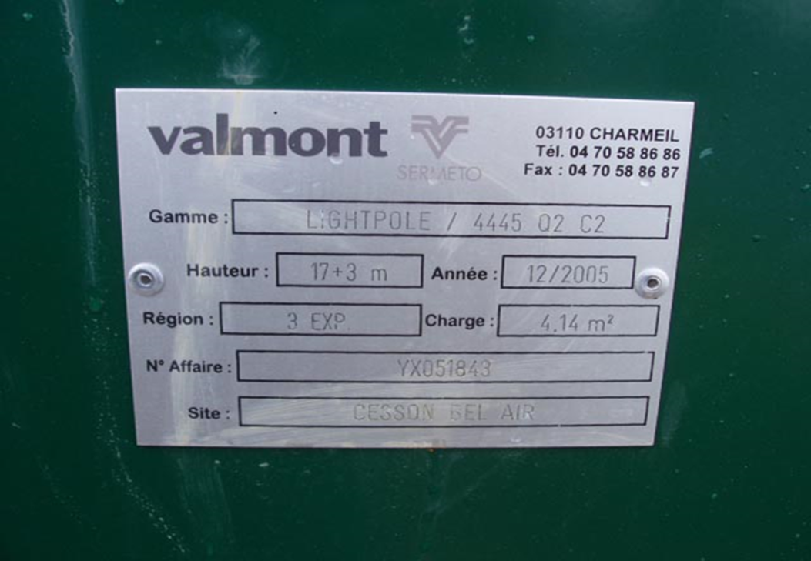 PHOTO A REMPLACER AVEC VOTRE PLAQUETTE DU SITE | 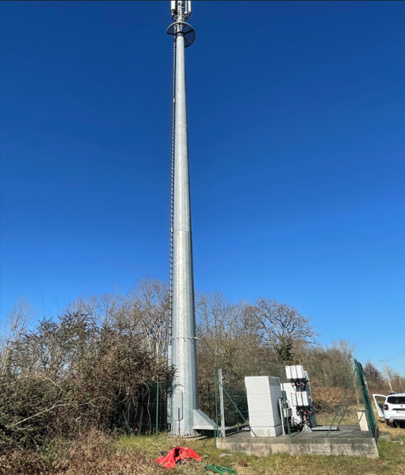 PHOTO A REMPLACER AVEC VOTRE SITE | 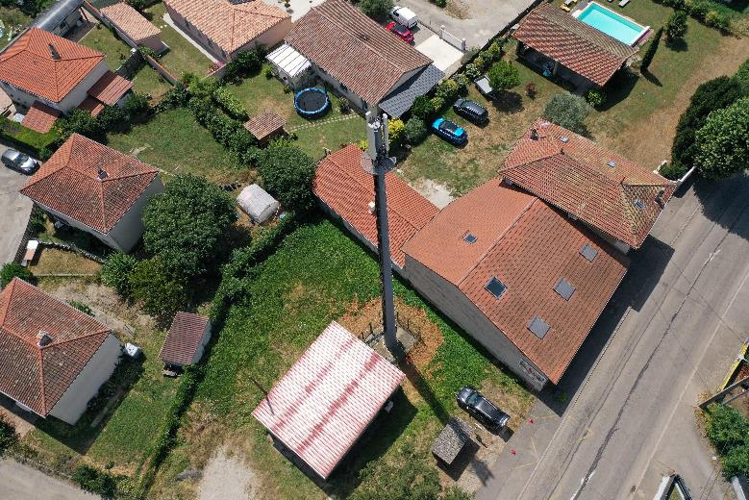 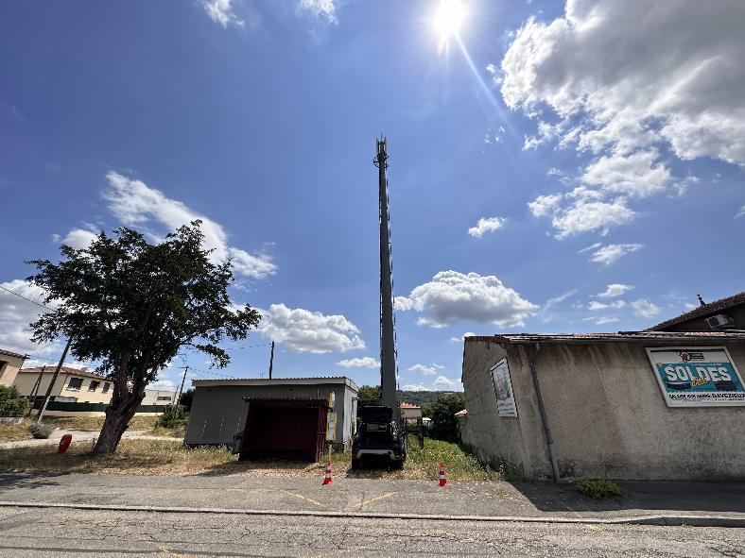 PHOTOS A REMPLACER AVEC VOTRE SITE | 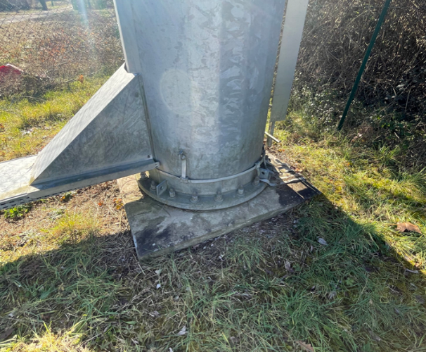 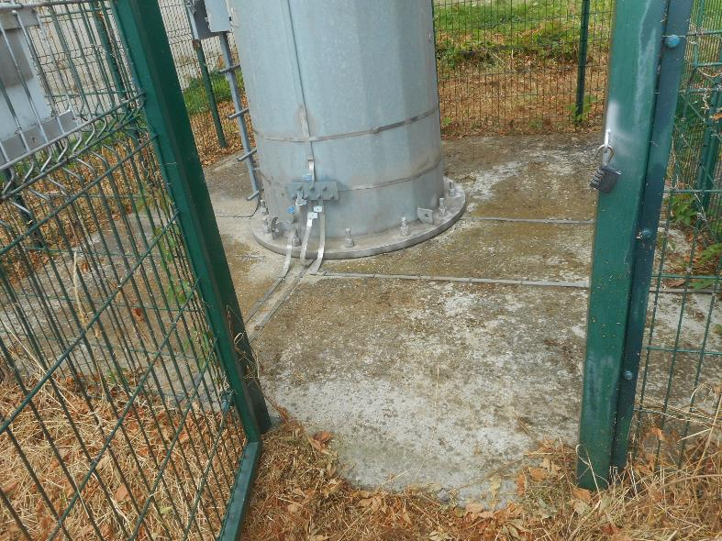 PHOTOS A REMPLACER AVEC VOTRE SITE

EXEMPLE PHOTO VUE DU RENFORT SI EXISTANT | AUTRES PHOTOS DU SITE | AUTRES PHOTOS DU SITE | AUTRES PHOTOS DU SITE
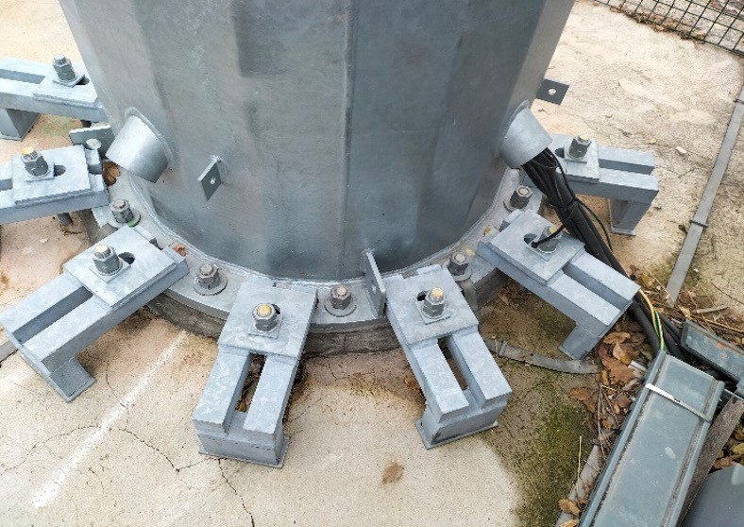 PHOTO A REMPLACER AVEC VOTRE SITE SI IL EXISTE UN RENFORT SINON LAISSEZ VIDE

